Table 1
Identificador | HU001
Nombre | Registro de usuarios con correo electrónico
Descripción | Como nuevo usuario, quiero registrarme con mi dirección de correo electrónico para poder crear una cuenta y acceder a la plataforma.
Criterios de aceptación | El formulario de registro debe incluir campos para la dirección de correo electrónico, nombre completo y contraseña.
 | La contraseña debe tener una longitud mínima de 8 caracteres e incluir una combinación de letras, números y símbolos.
 | El sistema debe enviar un correo de verificación al usuario.
 | El usuario debe confirmar su dirección de correo electrónico antes de poder acceder a la plataforma.
 | Si el correo de verificación no es recibido, el usuario debe poder solicitar un nuevo correo.
 | Mensajes de error claros deben ser proporcionados para cualquier problema durante el proceso de registro por ejemplo: correo electrónico ya registrado.
Mockups | 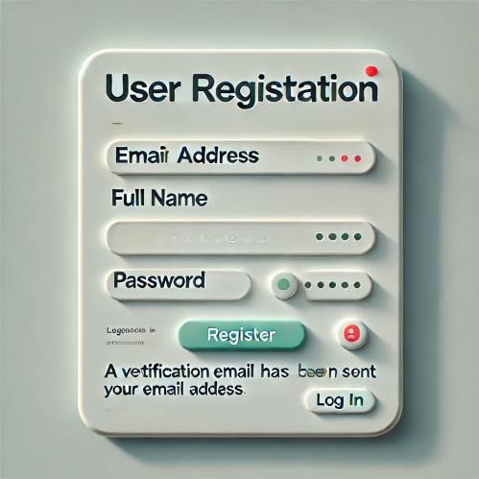
Por: | Juan Manuel Ordoñez Armero

Table3
Identificador | HU003
Nombre | Autenticación segura
Descripción | Como usuario, quiero crear y editar mi perfil profesional para mostrar mi experiencia laboral, educación, habilidades y certificaciones.
Criterios de aceptación | El formulario de inicio de sesión debe requerir dirección de correo electrónico y contraseña.
 | La contraseña debe ser verificada contra la base de datos de manera segura
 | El usuario debe ser bloqueado después de 5 intentos fallidos de inicio de sesión y recibir un mensaje de error claro.
 | Un correo de alerta debe ser enviado al usuario si se detecta un intento de inicio de sesión sospechoso.
 | El sistema debe soportar autenticación de dos factores (2FA) para mayor seguridad.
 | Mensajes de error claros deben ser proporcionados para cualquier problema durante el proceso de registro por ejemplo: correo electrónico ya registrado.
Mockups | 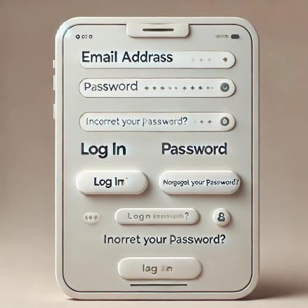
Por: | Juan Manuel Ordoñez Armero

Table 4
Identificador | HU004
Nombre | Recuperación de contraseñas
Descripción | Como usuario, quiero enviar y recibir solicitudes de conexión para poder ampliar mi red profesional.
Criterios de aceptación | El formulario de recuperación de contraseña debe incluir un campo para la dirección de correo electrónico.
 | Un enlace de recuperación debe ser enviado al correo electrónico proporcionado.
 | El enlace de recuperación debe ser válido solo por un periodo limitado (por ejemplo, 24 horas).
 | El usuario debe poder establecer una nueva contraseña a través del enlace de recuperación.
 | La nueva contraseña debe cumplir con los mismos requisitos que la contraseña de registro.
 | Mensajes de error claros deben ser proporcionados para cualquier problema durante el proceso de registro por ejemplo: correo electrónico ya registrado.
Mockups | 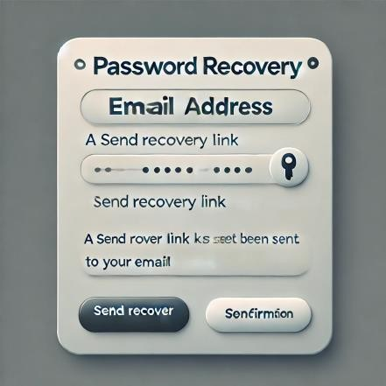
Por: | Juan Manuel Ordoñez Armero

Table 5
Identificador | HU005
Nombre | Creación y edición de perfil profesional
Descripción | Como usuario, quiero publicar actualizaciones de estado, artículos y contenido multimedia para compartir información relevante con mis conexiones.
Criterios de aceptación | El usuario debe poder ingresar información sobre experiencia laboral, educación, habilidades y certificaciones.
 | El usuario debe poder cargar una foto de perfil y un banner personalizado.
 | El usuario debe poder editar su perfil en cualquier momento
 | Los cambios en el perfil deben ser guardados de manera inmediata y reflejados en el perfil público.
 | El usuario debe poder agregar, editar y eliminar secciones de experiencia, educación, habilidades y certificaciones.
 | Mensajes de error claros deben ser proporcionados para cualquier problema durante el proceso de registro por ejemplo: correo electrónico ya registrado.
Mockups | 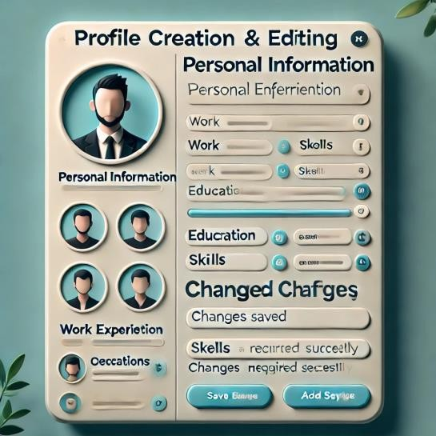
Por: | Juan Manuel Ordoñez Armero

